PERFORMANCE
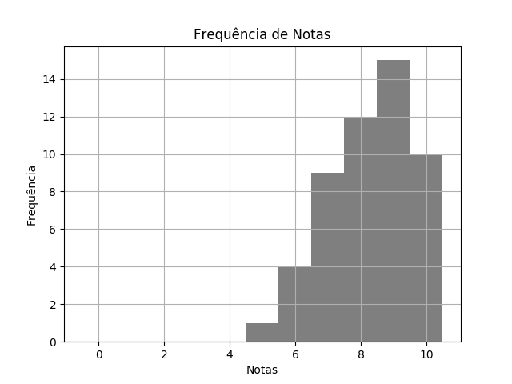
 |  | BIOLOGIA DESTRATOR.pdf |  |  | 02/03/2020 | Customers
 | RELATÓRIO DE PERFORMANCE
 |  | DESTRATORES
 | MAIOR: 10.00 | MENOR: 5.00 | MÉDIA: 8.29 | DESVIO: 1.29

 | Matriz de Destratores
 | A | B | C | D | E
Q. 1 | 0 | 0 | 0 | 3 | 48
Q. 2 | 34 | 3 | 13 | 1 | 0
Q. 3 | 1 | 3 | 1 | 40 | 6
Q. 4 | 41 | 4 | 2 | 3 | 1
Q. 5 | 2 | 13 | 28 | 3 | 5
Q. 6 | 0 | 0 | 0 | 50 | 1
Q. 7 | 50 | 1 | 0 | 0 | 0
Q. 8 | 50 | 1 | 0 | 0 | 0
Q. 9 | 45 | 4 | 2 | 0 | 0
Q. 10 | 37 | 1 | 10 | 0 | 3

